事業計画4(2)
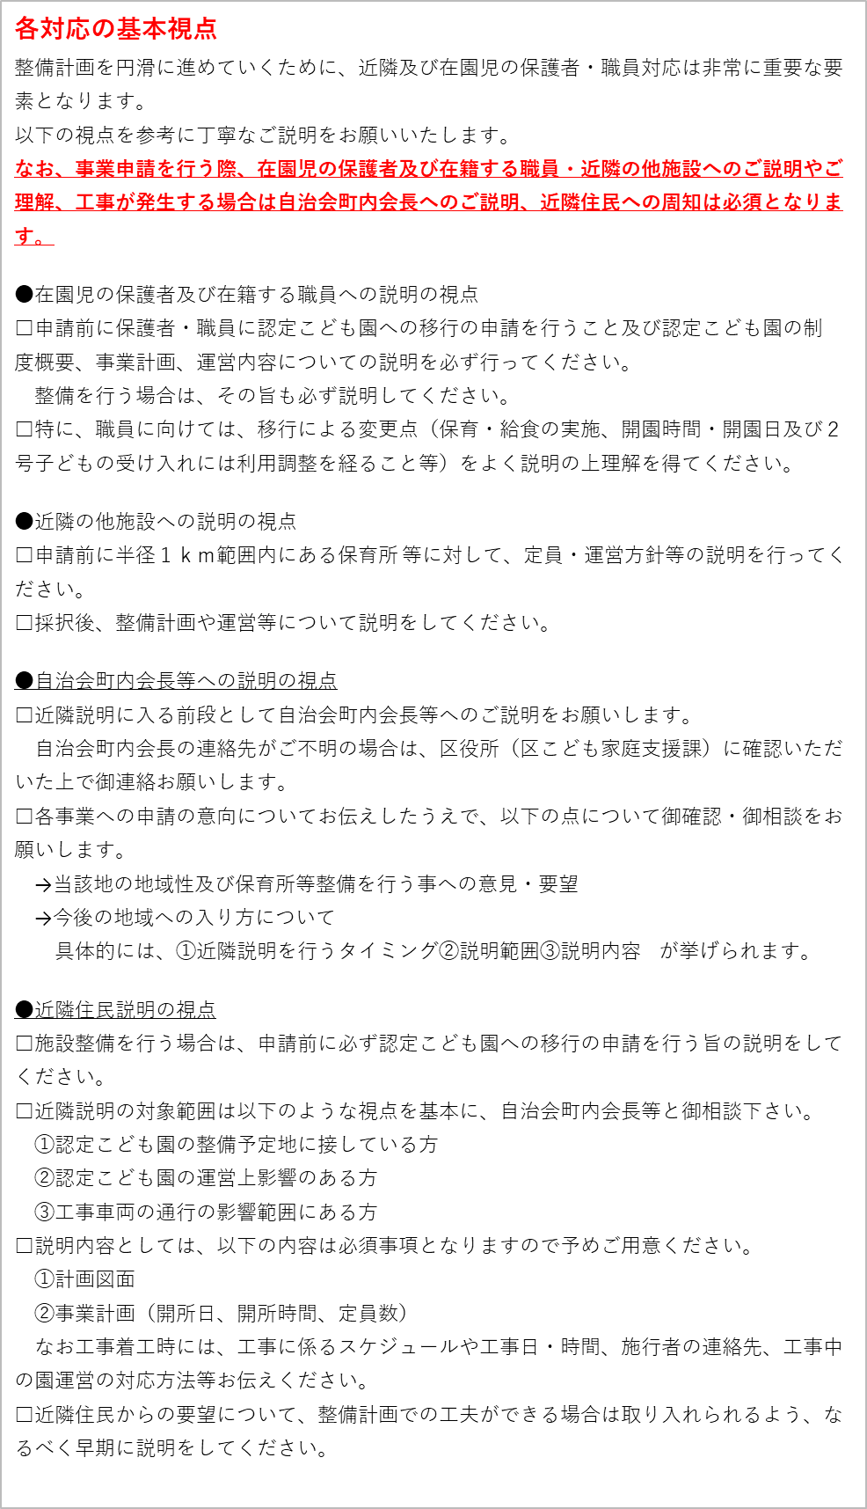
４（２）近隣住民・保護者および職員対応に関する計画
 | 今回の施設整備にあたっての近隣住民・在園児の保護者および職員への対応や配慮の考え方
 | ① 申請段階 | ※申請前に必ず実施すること
 |  | □ |  | 保護者への説明 | ※説明方法に○をつけてください。説明資料があれば添付。
 |  |  |  | 実施日： | 【 保護者説明会 / 個別説明 / 資料配布 】 | 保護者説明会 / 個別説明 / 資料配布 |  |  | 】
 |  | （意見や要望等）

 |  | （意見や要望等に対する対応）

 |  | □ |  | 職員への説明 |  |  | ※説明資料があれば添付。
 |  |  |  | 実施日： |  | 説明方法：
 |  | （意見や要望等）

 |  | （意見や要望等に対する対応）

 |  | □ |  | 他施設への説明 | ※説明方法に○をつけてください。説明資料があれば添付。
 |  |  |  | 実施日： | 【 電話 / 訪問 / その他（ ）】 |  |  | ） 】
 |  | （意見や要望等）

 |  | （意見や要望等に対する対応）

 |  | ※工事をする場合のみ実施すること
 |  | □ |  | 自治会町内会長への連絡 | ※対応方法に○をつけてください。
 |  |  |  | 実施日： | 【 電話 / 訪問 / その他（ ）】 |  |  | ） 】
 |  | □ |  | 近隣住民・施設への説明 | ※説明方法に○をつけてください。説明資料があれば添付。
 |  |  |  | 実施日： | 【 個別訪問 / ポスティング / 近隣説明会 】 | 個別訪問 / ポスティング / 近隣説明会 |  |  | 】
 |  | （意見や要望等）

 |  | （意見や要望等に対する対応）

 | ②採択段階 | ※現時点で検討している内容について
 |  | □ |  | 保護者への説明
 |  |  | □ | 職員への説明
 |  | □ |  | 他施設への説明
 |  | □ |  | 自治会町内会長への連絡
 |  | □ |  | 近隣住民・施設への説明
 | ③ 工事着手時 | ※現時点で検討している内容について
 |  | □ |  | 保護者への説明
 |  |  | □ | 職員への説明
 |  | □ |  | 他施設への説明
 |  | □ |  | 自治会町内会長への連絡
 |  | □ |  | 近隣住民・施設への説明

